Estadistica


Ministerio de Industria, Comercio y Mipymes
Dirección de Fomento y Desarrollo de la Artesanía Nacional (FODEARTE)

Servicio de Diseño y Elaboración de Prototipos Artesanales
Trimestre OCTUBRE- DICIEMBRE 2021

 | 1
Total | 1

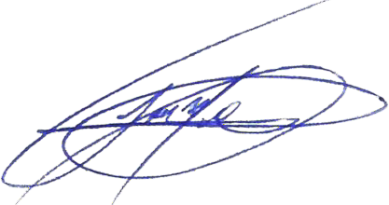

_______________________________
José Miguel Carreras
Diseñador Grafico
Taller de Diseño y prototipos Artesanales

Tabla Servicio de Diseño y Elab
Ministerio de Industria, Comercio y Mipymes
Dirección de Fomento y Desarrollo de la Artesanía Nacional
(FODEARTE)

División de Prototipos Artesanales
Servicio de Diseño y Elaboración de Prototipos Artesanales
ESTADISTICAS
PERIODO OCTUBRE- DICIEMBRE 2021

Solicitudes | Descripción | Total
1 | Solicitub pospuesta por inabilitacion de maquinaria | 1

No. | Servicio | Solicitudes
0 | Se establecio comunicación e interacion con el solicitante del servicio para posponer la fecha de la solicitud | 1

